상품제안서
데코스티커 포토카드 팩 - 트레블타임(주문제작형) | 상품코드: S26156

 |  |  |  |  |  |  | 02-713-8555 | www.synergygift.co.kr
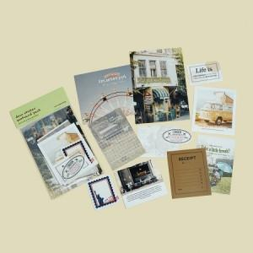

【상세/제작정보】 | <p><span style="font-size: 14pt;">* 엽서2장, 설명간지1장 ,패키지띠, 풀컬러인쇄 / 스티커기성(12종)</span></p><p><span style="font-size: 14pt;"></span><span style="font-size: 14pt;">* 엽서는 상세페이지의 사진을 사용하셔도 되고 전체 다 바꾸실 수 있습니다.</span></p><p><span style="font-size: 14pt;">* 1000 이하 - 스티커기성 / 1000 이상 (모두 원하는 시안으로 변경가능)</span><span style="font-size: 14pt;">&nbsp;</span></p>

【인쇄/포장옵션】 | 풀칼라 / OPP(비닐)

【공급단가】 | 수량 | 200~ | 300~ | 500~ | 1,000~ | 3,000~
*VAT별도 | 단가 | 2,340원 | 2,030원 | 1,840원 | 1,520원 | 1,460원

【상품 URL】 | https://www.synergygift.co.kr:443/src/goods_detail.php?gdno=26156

